Hướng dẫn sự dùng phần mềm
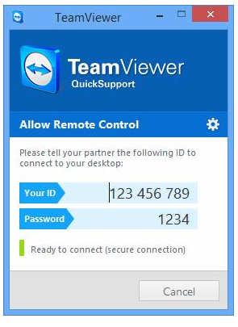
TRANG CHỦ
LOGO | MENU
 | Về chúng tôi
Cài đặt các phần mềm ứng dụng với mức chi tiêu hợp lý | Hỗ trợ cài dặt từ xa
Thật đơn giản để có thể cài đặt một phần mềm ứng dụng cho máy tính của bạn tại nhà mà không cần biết về kỹ thuật | Hướng dẫn sử dụng phần mềm
Bắt đầu sử dụng | Thông tin liên hệ
Ưu đãi 10% cho HS-SV (kèm thẻ) | Đơn đặt hàng mới
Hướng dẫn sử dụng phần mềm | Giỏ hàng của bạn
Nội dung:
Hỗ trợ cài đặt từ xa bằng phần mềm Teamview:
Bằng cách sử dụng phần mềm Teamview chúng tôi có thể trợ giúp khách hàng nhanh chóng với máy tính có kết nối Internet.
Bạn chỉ cần bật phần mềm Teamview và đọc cho chúng tôi số ID và mật khẩu là chúng tôi có thể truy cập máy tính của bạn (nhìn thấy màn hình, điều khiển chuột và bàn phím) từ đó có thể cài đặt, sửa lỗi phần mềm,... mà không cần phải đến tận nơi!

Tải phần mềm Teamview tại đây. ( https://www.teamviewer.com/en/?utm_source=google&utm_medium=cpc&utm_campaign=restofasia|b|pr|20|jun|broad-brand-only-sn|free|t0|0&utm_content=broad_brand_only&utm_term=%2Bteamviewer&gclid=Cj0KCQjwoJX8BRCZARIsAEWBFMK7HxtwuUfw25zTXrnSPLc1K6wwGv87KhIjAgc7QppGEoQS-StuYWEaAq8aEALw_wcB)

Xem hướng dẫn cài đặt bằng video:

https://www.youtube.com/watch?v=uRHdNFerZu8

